Supercoppa Italiana 2016-2017
Supercoppa Italiana 2016/2017

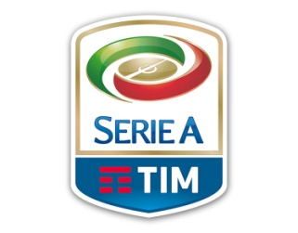
 | ZULTE VITARGO |  | LEO F.C.

 | 6 | Tatarusanu | Perin | 0

 | 5.5 | Sandro A. | M. Alonso | 5.5
 | 5.5 | B. Peres | Izzo | 6.5
 | 6 | Aceerbi | Albiol | 5.5
 | 6 | Ghoulam
 |  |  | Laxalt | 5
 | 7.5 | Mertens | Biglia | 5.5
 | 5.5 | Naingolaan | Rincon | 6
 | 0 | Pjanic | Kucka | 3
 | 5 | Perisic
 |  |  | Salah | 5.5
 | 5.5 | Bacca | Higuain | 6
 | 6.5 | Kalinic | Inglese | 5.5

 |  | Mirante | Karnezis | 7

 |  | Masina | Moretti
 |  | Romagnoli | Danilo

 | 5.5 | F. Anderson | Milinkovic
 |  |  | Donsah

 |  | Dzeko
 |  | Thereau

 | 64.5 | TOTALE |  | 61
 | -0.17 |  |  | -0.75

 |  | 0 | 0

